Tabela Nutricional
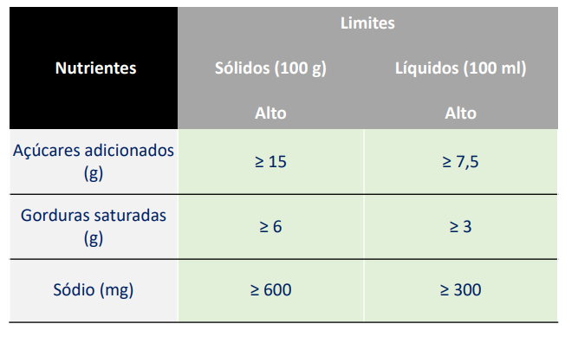
 |  |  |  | Embalagem frontal
INFORMAÇÃO NUTRICIONAL
Porções por embalagem: 1
Porção: 30g (1 unidade )
 | 100g | 30g | %VD*
Valor Energético (kcal) | 383 | 115 | 6
Carboidratos (g) | 61 | 18.2 | 6
Açúcares totais (g) | 60.7 | 18.2
Açúcares adicionados (g) | 47.5 | 14.2 | 28
Proteínas (g) | 5 | 1.6 | 3
Gorduras Totais (g) | 13 | 4.0 | 6
Gorduras Saturadas (g) | 10 | 3.1 | 16
Gorduras Trans (g) | 3 | 1 | 43.5
Fibras alimentares (g) | 0 | 0 | 0
Sódio (mg) | 20 | 6 | 0
* Percentual de valores diários fornecidos pela porção

Embalagem frontal
Existe necissidade de incluir a lupa na embalagem frontal? Se sim, para quais Nutrientes?
Resposta:

